상품제안서
김밥형 방수 매트 (2인용) 72*130cm | 상품코드: F28860

 |  |  |  |  |  |  | 02-412-0044 | www.easy1.co.kr
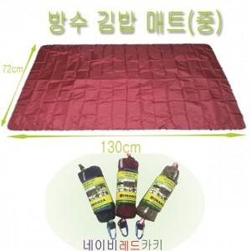

【상세/제작정보】 | 기본수량 미만 인쇄불가 파우치에는 인쇄 불가능하나, 매트에는 인쇄가 가능합니다.

【인쇄/포장옵션】 | 실크 / 포장불가능

【공급단가】 | 수량 | 200~ | 500~ | 1,000~ | 3,000~ | 5,000~
*VAT별도 | 단가 | 3,120원 | 3,070원 | 3,000원 | 2,880원 | 2,760원

【상품 URL】 | http://www.easy1.co.kr/src/goods_detail.php?gdno=28860

